Alytaus
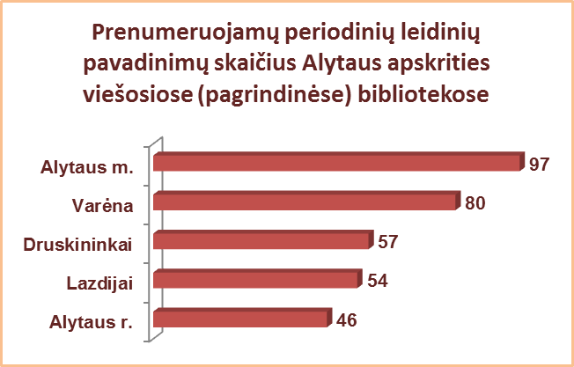
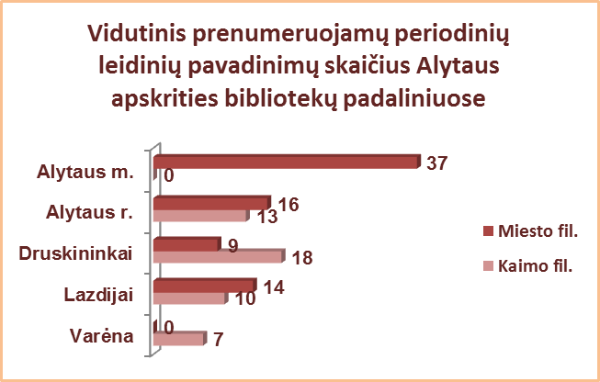
2.7. ALYTAUS APSKRITIES SAVIVALDYBIŲ VIEŠŲJŲ BIBLIOTEKŲ PERIODINIŲ LEIDINIŲ FONDAS IR JO PAPILDYMAS 2013 M.

Eil. Nr. | Savivaldybių | Fonde yra periodinių leidinių |  |  |  |  |  |  |  | Per metus gauta periodinių leidinių |  |  |  |  |  |  |  | Vidutinis prenumeruojamų pav. skaičius 1-me miesto fil. | Vidutinis prenumeruojamų pav. skaičius 1-me kaimo fil.
 | viešosios | Iš viso |  | VB |  | Miesto fil. |  | Kaimo fil. |  | Iš viso |  | VB |  | Miesto fil. |  | Kaimo fil.
 | bibliotekos | Fiz. vnt. | % | Fiz. vnt. | % | Fiz. vnt. | % | Fiz. vnt. | % | Fiz. vnt. | Pav. | Fiz. vnt. | Pav. | Fiz. vnt. | Pav. | Fiz. vnt. | Pav.
1 | Alytaus m. | 1080 | 0.7 | 798 | 1.0 | 282 | 0.4 | x | x | 2424 | 111 | 1209 | 97 | 1215 | 61 | x | x | 37 | x
2 | Alytaus r. | 31155 | 8.1 | 10598 | 9.6 | 1282 | 3.0 | 19275 | 8.3 | 7274 | 50 | 690 | 46 | 684 | 18 | 5900 | 12 | 16 | 13
3 | Druskininkai | 25258 | 15.2 | 14322 | 12.4 | 5726 | 25.2 | 5210 | 19.2 | 1682 | 72 | 897 | 57 | 139 | 10 | 646 | 8 | 9 | 18
4 | Lazdijai | 16572 | 6.5 | 2399 | 3.9 | 1448 | 6.9 | 12725 | 7.3 | 1585 | 74 | 491 | 54 | 383 | 14 | 711 | 19 | 14 | 10
5 | Varėna | 9990 | 5.3 | 4137 | 6.2 | x | x | 5853 | 4.8 | 3667 | 124 | 1108 | 124 | x | x | 2559 | 26 | x | 7
 | Iš viso: | 84055 | 7.4 | 32254 | 7.4 | 8738 | 5.6 | 43063 | 7.8 | 16632 | 86* | 4395 | 76* | 2421 | 26* | 9816 | 16* | 24 | 10
*Vidutinis pavadinimų skaičius vienoje SVB.
**Periodinių leidinių fondo dalis (%) skaičiuojama nuo viso bibliotekos dokumentų fondo.

Vilniaus
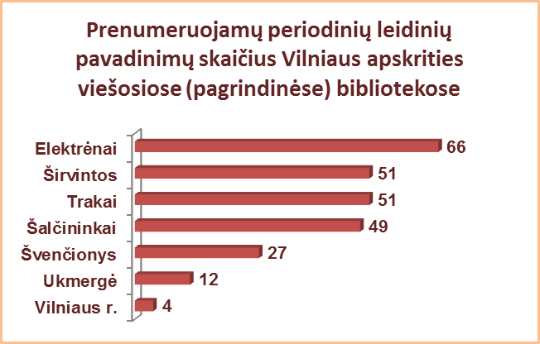
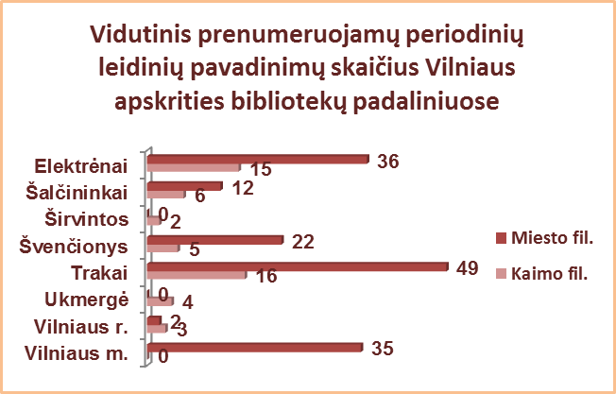
2.7. VILNIAUS APSKRITIES SAVIVALDYBIŲ VIEŠŲJŲ BIBLIOTEKŲ PERIODINIŲ LEIDINIŲ FONDAS IR JO PAPILDYMAS 2013 M.

Eil. Nr. | Savivaldybių | Fonde yra periodinių leidinių |  |  |  |  |  |  |  | Per metus gauta periodinių leidinių |  |  |  |  |  |  |  | Vidutinis prenumeruojamų pav. skaičius 1-me miesto fil. | Vidutinis prenumeruojamų pav. skaičius 1-me kaimo fil.
 | viešosios | Iš viso |  | VB |  | Miesto fil. |  | Kaimo fil. |  | Iš viso |  | VB |  | Miesto fil. |  | Kaimo fil.
 | bibliotekos | Fiz. vnt. | % | Fiz. vnt. | % | Fiz. vnt. | % | Fiz. vnt. | % | Fiz. vnt. | Pav. | Fiz. vnt. | Pav. | Fiz. vnt. | Pav. | Fiz. vnt. | Pav.
1 | Elektrėnai | 17591 | 11.4 | 5027 | 10.1 | 2868 | 10.5 | 9696 | 12.6 | 3955 | 177 | 997 | 128 | 675 | 91 | 2283 | 85 | 36 | 15
2 | Šalčininkai | 9880 | 3.6 | 4584 | 7.5 | 1299 | 3.1 | 3997 | 2.4 | 1750 | 68 | 695 | 68 | 176 | 23 | 879 | 15 | 12 | 6
3 | Širvintos | 13057 | 9.0 | 3908 | 8.6 | x | x | 9149 | 9.2 | 3242 | 91 | 974 | 51 | x | x | 2268 | 40 | x | 2
4 | Švenčionys | 19178 | 9.5 | 6813 | 14.8 | 3974 | 6.2 | 8391 | 9.1 | 3437 | 202 | 701 | 60 | 998 | 48 | 1722 | 74 | 22 | 5
5 | Trakai | 21993 | 9.5 | 7688 | 12.2 | 5234 | 7.9 | 9071 | 8.8 | 2903 | 33 | 481 | 14 | 688 | 29 | 1734 | 29 | 49 | 16
6 | Ukmergė | 11618 | 5.3 | 4012 | 5.7 | x | x | 7606 | 5.2 | 1374 | 20 | 118 | 16 | x | x | 1256 | 4 | x | 4
7 | Vilniaus r. | 5655 | 1.8 | 849 | 2.7 | 625 | 2.5 | 4181 | 1.7 | 2540 | 66 | 363 | 66 | 344 | 59 | 1833 | 58 | 2 | 3
Iš viso: |  | 98972 | 6.5 | 32881 | 8.9 | 14000 | 6.2 | 52091 | 5.5 | 19201 | 94* | 4329 | 58* | 2881 | 50* | 11975 | 44* | 23 | 6
8 | Vilniaus m. | 7041 | 1.3 | 0 | 0.0 | 7041 | 1.5 | x | x | n.d. | 142 | 0 | 0 | n.d. | 142 | x | x | 35 | x
Iš viso: |  | 106013 | 5.1 | 32881 | 7.7 | 21041 | 3.0 | 52091 | 5.5 | 19201 | 100* | 4329 | 58* | 2881 | 65* | 11975 | 44* | 31 | 6
n.d. – nėra duomenų.
*Vidutinis pavadinimų skaičius vienoje SVB.
**Vilniaus m. CB dėl rekonstrukcijos darbų nuo 2007 m. vartotojų neaptarnauja.

